版本控管
大項目
Online作業
中項目
APF 使用者管理
細項
APF0202 角色功能清單設定
標題
功能簡述
製作人
馬凱林
製作日
20131016

NO. | 版本 | 修改說明 | 日期
1 | 1.0 | 初版 | 2013-10-16

功能簡述
大項目
Online作業
中項目
APF 使用者管理
細項
APF0202 角色功能清單設定
標題
功能簡述
製作人
馬凱林
製作日
20131016
View |  | 回總表

功能 Use Case
功能清單設定作業
效能需求 | 資料處理量
最大處理人數 - 30人 concurrent數 10人 - 3秒以內 | 不定，每年預計300筆
簡述/目標 | 業務需求目的
1. 進行角色-功能清單對應維護設定 | 提供系統權限使用的必要設定。
主要參與者 | 支援性參與者
系統部
觸發事件Triggers | 事先條件Preconditions
使用者由功能清單點選角色功能清單對應時 | 1. 各模組已建立功能清單並上傳至APF。 2. 各模組依需求在APF已建立自訂角色。
操作功能描述
查詢角色 1. 使用者輸入查詢條件篩選欲選取的角色 2. 系統依查詢條件顯示資料於grid 3. 使用者選取特定角色進行資料設定 查詢功能清單資訊 1. 系統人員於特定色角色下輸入查詢條件篩選功能清單 2. 系統依查詢條件顯示資料於grid 維護Mapping設定 1. 使用者選取適當功能清單 2. 功能清單加入角色 or 移除後點選儲存按鈕 3. 系統依設定資訊儲存並回應設定成功資訊
處理流程說明

其他

畫面_APF0202MM1
大項目
Online作業
中項目
APF 使用者管理
細項
APF0202 角色功能清單設定
標題
APF0202MM1 角色功能清單設定主頁面
製作人
馬凱林
製作日
20131003
 |  |  |  |  | 回總表

畫面示意圖
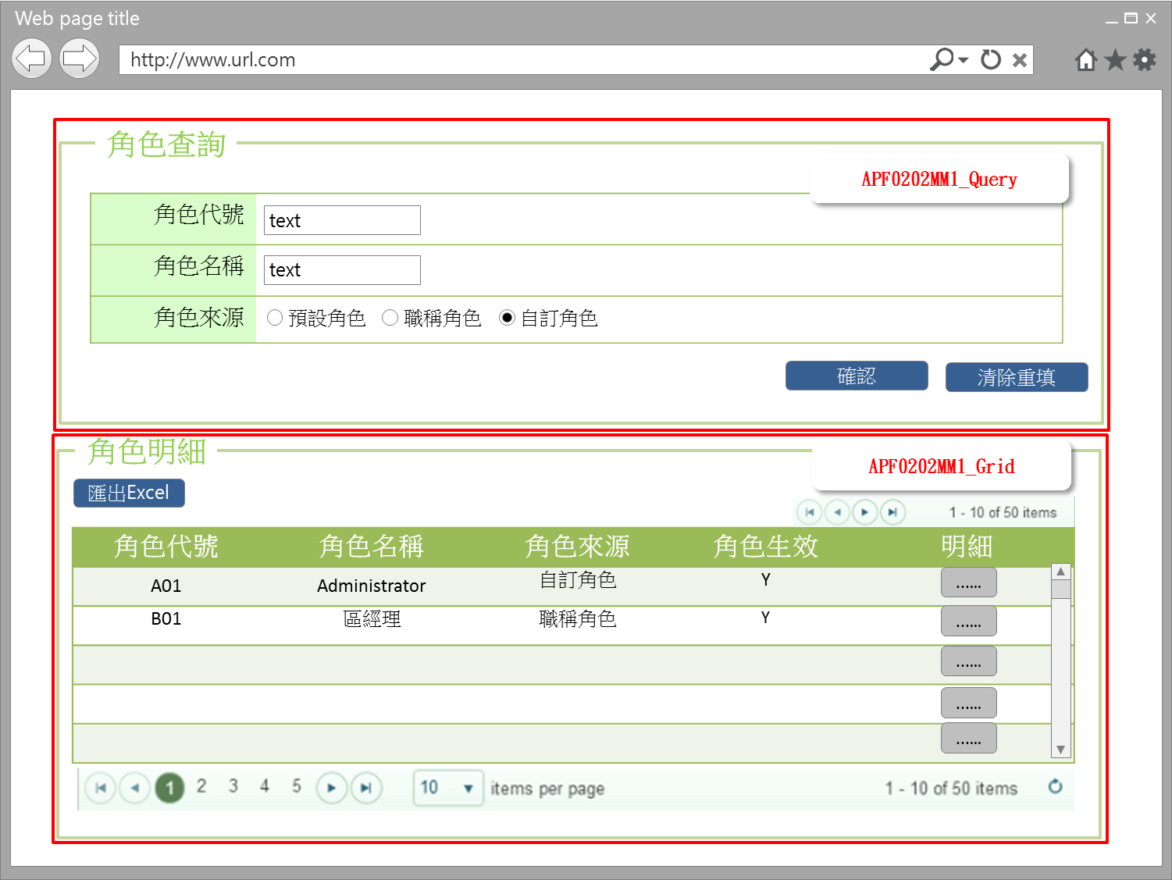

事前檢核
1.前畫面:首頁 1.1 SESSION內容: 1.2 成立條件:該使用者擁有此功能查詢權限
事後檢核
無
前端檢核
APF0202MM1_Query 檢查時機：各欄位輸入後
NO | 項目名稱 | 檢核項目
1 | 角色代號 | 輸入型態:string 最大長度限制:英文10(控制項控制) 如先輸入角色名稱，則角色代號被自動帶出且該欄位是disable，不可再輸入
2 | 角色名稱 | 輸入型態:string 最大長度限制:中文20(控制項控制) 如先輸入角色代號，則角色名稱自動帶出且該欄位是disable，不可再輸入
3 | 角色來源 | 預定角色，職稱角色，自訂角色，三者必需選其一。(控制項控制) 如先輸入角色代號或角色名稱，則角色來源被自動帶出且該欄位是disable，不可點選

APF0202MM1_Grid
NO | 項目名稱 | 檢核項目
1 | 角色代號 | 顯示用。
2 | 角色名稱 | 顯示用。
3 | 角色來源 | 顯示用。
4 | 角色生效 | 顯示用。

後端檢核
APF0202MM1_Query 檢查時機：各欄位輸入後
NO | 項目名稱 | 檢核項目
1 | 角色代號 | 輸入之角色代號必須存在於APF apf_roleprofile 資料表中，若不存在則出現錯誤訊息， 訊息內容請參考APF訊息表APF_NO 9。
2 | 角色名稱 | 輸入之角色名稱必須存在於APF Core_Role資料表中，若不存在則出現錯誤訊息， 訊息內容請參考APF訊息表APF_NO 9。
3 | 角色來源 | 無。

APF0202MM1_Grid
NO | 項目名稱 | 檢核項目
1 | 角色代號 | 顯示用。
2 | 角色名稱 | 顯示用。
3 | 角色來源 | 顯示用。
4 | 角色生效 | 顯示用。

Button說明
NO | 控制項名稱 | call methods | 重要參數 | 主要處理內容
1 | 『APF0202MM1』Form |  |  | 開啟APF0202MM1_Query

APF0202MM1_Query
2 | 確認 | _CLICK |  | 開啟APF0202MM1_Grid，並將查詢角色結果置於APF0202MM1_Grid中
3 | 清除重填 | _CLICK |  | 清除APF0202MM1_Query畫面所有欄位

APF0202MM1_Grid
1 | 明細 | _CLICK |  | 導頁方式開啟APF0202MA1，並將本頁的角色明細組成一欄，格式為「角色代號-角色名稱」，帶入將開啟的APF0202MA1角色欄位，此欄是唯讀顯示(Label欄位)
2 | 匯出EXCEL | _CLICK |  | 系統將角色功能清單對應查詢結果匯出成Excel檔案，附檔名為xls，檔名為RolePermissionExport_yyyyMMdd.xls。

特殊說明
NO | 應用時機 |  | 內容說明

參考資料說明
1 | 共通元件
2 | 共通元件

欄位_APF0202MM1
大項目
Online作業
中項目
使用者管理
細項
APF0202 角色功能清單設定
標題
APF0202MM1 角色功能清單設定主頁面
製作人
馬凱林
製作日
20131015
 |  |  |  |  |  |  |  |  |  | 回總表

Global 參數
No. | 項目名稱 | UI控制項代號 | UI控制項型態及長度 | 對應Table Name | 對應Column Name | DB型態及長度 | 預設值 | 輸入/輸出 | 備註
1

APF0202MM1_Query
No. | 項目名稱 | UI控制項代號 | UI控制項型態及長度 | 對應Table Name | 對應Column Name | DB型態及長度 | 預設值 | 輸入/輸出 | 備註
1 | 角色代號 | txtINPUT_GROUP_ID | string 10 | apf_roleprofile | group_id | varchar(10) |  | I
2 | 角色名稱 | txtINPUT_NAME | string 20 | Core_Role | Name | nvarchar(20) |  | I
3 | 角色來源 | rbtINPUT_SOURCE_TYPE |  | apf_roleprofile | source_type | char(1) | 2 | M | 0:預設角色 1:職稱角色 2:自定角色

APF0202MM1_Grid
No. | 項目名稱 | UI控制項代號 | UI控制項型態及長度 | 對應Table Name | 對應Column Name | DB型態及長度 | 預設值 | 輸入/輸出 | 備註
1 | 角色代號 | GROUP_ID |  | apf_roleprofile | group_id | varchar(10) |  | O
2 | 角色名稱 | NAME |  | Core_Role | Name | nvarchar(20) |  | O
3 | 角色來源 | SOURCE_TYPE |  | apf_roleprofile | source_type | char(1) |  | O | 0:預設角色 1:職稱角色 2:自定角色
4 | 角色生效 | ENABLE |  | Core_Role | Enable | bit |  | O | true(1)顯示●，false(0)則不顯示

畫面_APF0202MA1
大項目
Online作業
中項目
APF 使用者管理
細項
APF0202 角色功能清單設定
標題
APF0202MA1 角色功能清單設定新增頁面
製作人
馬凱林
製作日
20131015
 |  |  |  |  | 回總表

畫面示意圖
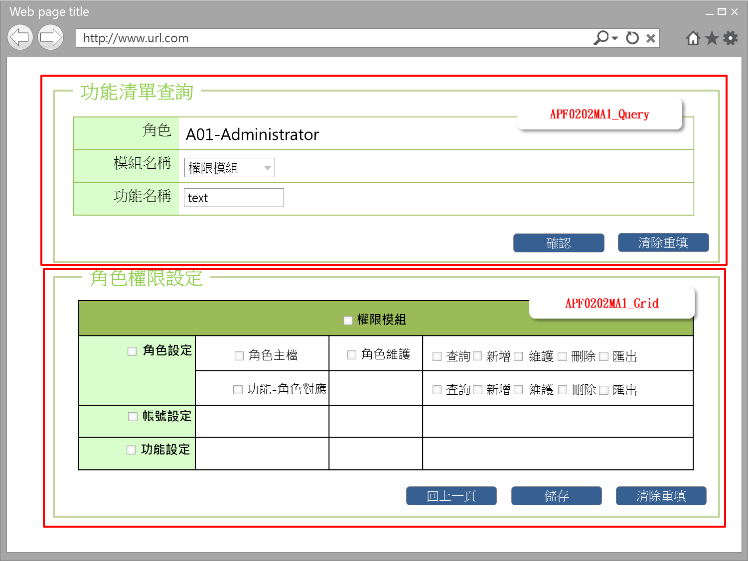

事前檢核
1.前畫面:APF0202MM1 1.1 SESSION內容: 1.2 成立條件:該使用者擁有此功能新增/修改/權限 1.3 如是角色來源是選擇預定角色或職稱角色，此二角色所含的功能及權限，已事先於其他系統定義好，於APF 中，僅能查詢， 所以APF0202MA1_Grid的相關 checkbox, button均是反灰 disable。
事後檢核
無
前端檢核
APF0202MA1_Query 檢查時機：各欄位輸入後
NO | 項目名稱 | 檢核項目
1 | 角色 | 角色欄位由前一頁角色明細帶入組成，格式為「角色代號-角色名稱」，且為唯讀顯示(Label欄位)。
2 | 模組名稱 | 下拉式選單，為必填欄位，若空白時，出現錯誤訊息，訊息內容請參考APF訊息表APF_NO 35，並將cursor停留於該欄位且顏色反橘
3 | 功能名稱 | 輸入型態:string 最大長度限制:中文100(控制項控制)
APF0202MA1_Grid 檢查時機：按下『儲存』鈕時
NO | 項目名稱 | 檢核項目
1 | 模組名稱 | 1.勾選上層功能則下層所有功能均全數選取。EX:勾選第一層角色設定功能清單，則第二層角色主檔、角色功能對應及第三層角色維護、及其所有權限將一併被勾選。 2.勾選下層功能，則其上層功能至第一層功能清單均被選取。EX:勾選第三層角色維護的查詢權限，第三層角色維護、第二層角色主檔、第一層角色設定將一併勾選。 3.如功能勾選，則權限必須要勾選(查詢、新增、維護、刪除、匯出，可複選)，反之亦然。
2 | 第一階功能名稱
3 | 第二階功能名稱
4 | 第三階功能名稱
5 | 權限 | 如功能勾選，則權限必須要勾選(查詢、新增、維護、刪除、匯出，可複選)，反之亦然。

後端檢核
APF0202MA1_Query 檢查時機：按下『確認』鈕時
NO | 項目名稱 | 檢核項目
1 | 角色 | 無
2 | 模組名稱 | 無
3 | 功能名稱 | 輸入之功能名稱必須存在於APF apf_menu_root 或 apf_menu_node 資料表中，若不存在則出現錯誤訊息，訊息內容請參考APF訊息表 APF_NO 9
APF0101MA1_Grid 檢查時機：按下『儲存』鈕時
NO | 項目名稱 | 檢核項目
1 | 模組名稱 | 顯示用。
2 | 第一階功能名稱 | 顯示用。
3 | 第二階功能名稱 | 顯示用。
4 | 第三階功能名稱 | 顯示用。
5 | 權限 | 顯示用。

Button說明
NO | 控制項名稱 | call methods | 重要參數 | 主要處理內容
1 | 『APF0202MA1』Form |  |  | 開啟APF0202MA1
APF0202MA1_Query
1 | 確認 | _CLICK |  | 按下確認按鈕後，在下方顯示模組及各階功能清單查詢結果，以及此角色相對應的權限設定。
2 | 清除重填 | _CLICK |  | 點選清除重填按鈕，則清除所有欄位。

APF0202MA1_Edit
1 | 回上一頁 | _CLICK |  | 如角色功能清單點選已設定，而尚未儲存即點選回上一頁按鈕，系統提示確認訊息，以免不慎放棄之前所做設定，訊息內容請參考APF訊息表 APF_NO 47，若選擇是，則取消頁面已做的的設定，再以導頁方式開啟APF0202MM1，並帶回原先的查詢條件，若選擇否，則不做任何動作。 如已點選角色功能清單設定，且已儲存，點選回上一頁按鈕則導頁方式開啟APF0202MM1，並帶回原先的查詢條件。
2 | 儲存 | _CLICK |  | 點選儲存按鈕，系統提示確認訊息，訊息內容請參考APF訊息表 APF_NO 14 ，若選擇是，則進行儲存所選的角色及其對應的功能和權限，若選擇否，則不做任何動作。 儲存成功: 1.原畫面顯示修改資料成功訊息，訊息內容請參考APF訊息表APF_NO 12 2.點回上一頁按鈕，則以導頁方式開啟APF0202MM1，並帶回原先的查詢條件 儲存失敗:顯示修改資料失敗訊息，訊息內容請參考APF訊息表APF_NO 13
3 | 清除重填 | _CLICK |  | 此按鈕功是將頁面上已做的功能權限設定清除，所以必須很僅慎，系統會有確認提示，若選擇是，則清除所有欄位，若選擇否，則不做任何動作，訊息內容請參考APF訊息表APF_NO 44
特殊說明
NO | 應用時機 |  | 內容說明

參考資料說明
1 | 共通元件
2 | 共通元件

欄位_APF0202MA1
大項目
Online作業
中項目
APF 使用者管理
細項
APF0202 角色功能清單設定作業
標題
APF0202MA1 角色功能清單新增作業頁面
製作人
馬凱林
製作日
20131015
 |  |  |  |  |  |  |  |  |  | 回總表

Global 參數
No. | 項目名稱 | UI控制項代號 | UI控制項型態及長度 | 對應Table Name | 對應Column Name | DB型態及長度 | 預設值 | 輸入/輸出 | 備註
1

APF0202MA1_Query
No. | 項目名稱 | UI控制項代號 | UI控制項型態及長度 | 對應Table Name | 對應Column Name | DB型態及長度 | 預設值 | 輸入/輸出 | 備註
1 | 角色 | lblROLE_NO_NAME |  | 無 | 無 | 無 |  | O | 自APF0202MM1_Grid帶入， 角色代號-角色名稱的組合，唯讀
2 | 模組名稱 | ddlINPUT_MODULE_ID | string 3 | common_parameter | 待table layout確定，再補上 |  |  | I | 下拉式選單
3 | 功能名稱 | txtINPUT_FUNCTION_NAME | string 100 | apf_menu_root | name | nvarchar(100) |  | I

APF0202MA1_Grid
No. | 項目名稱 | UI控制項代號 | UI控制項型態及長度 | 對應Table Name | 對應Column Name | DB型態及長度 | 預設值 | 輸入/輸出 | 備註
1 | 模組名稱 | MODULE_NAME |  | 無 | 無 | 無 |  | O/I | 自APF0202MA1_Query帶入
2 | 第一階功能名稱 | FUNCTION_NAME_LEVEL_1 |  | apf_menu_root | name | nvarchar(100) |  | O/I | 系統依APF0202MA1_Query所設定的條件 查詢後端 DB 並依功能樹狀結構，展開及顯示各階(含深度)功能名稱於頁面相對位置，各功能名稱前設checkbox，供權限管理者點選功能並搭配對應的權限
3 | 第二階功能名稱 | FUNCTION_NAME_LEVEL_2 |  | apf_menu_root apf_menu_node | name | nvarchar(100) |  | O/I
4 | 第三階功能名稱 | FUNCTION_NAME_LEVEL_3 |  | apf_menu_root apf_menu_node | name | nvarchar(100) |  | O/I
5 | 權限 | PERMISSION |  | apf_permission | action_type | varchar(10) |  | O/I | 於第三階功能右後方，配有對應的功能權限名稱(查詢、新增、維護、刪除、匯出)，及前設有checkbox，供權限管理者點選設定各功能對應的權限(可複選)

